Chi tiết địa chất
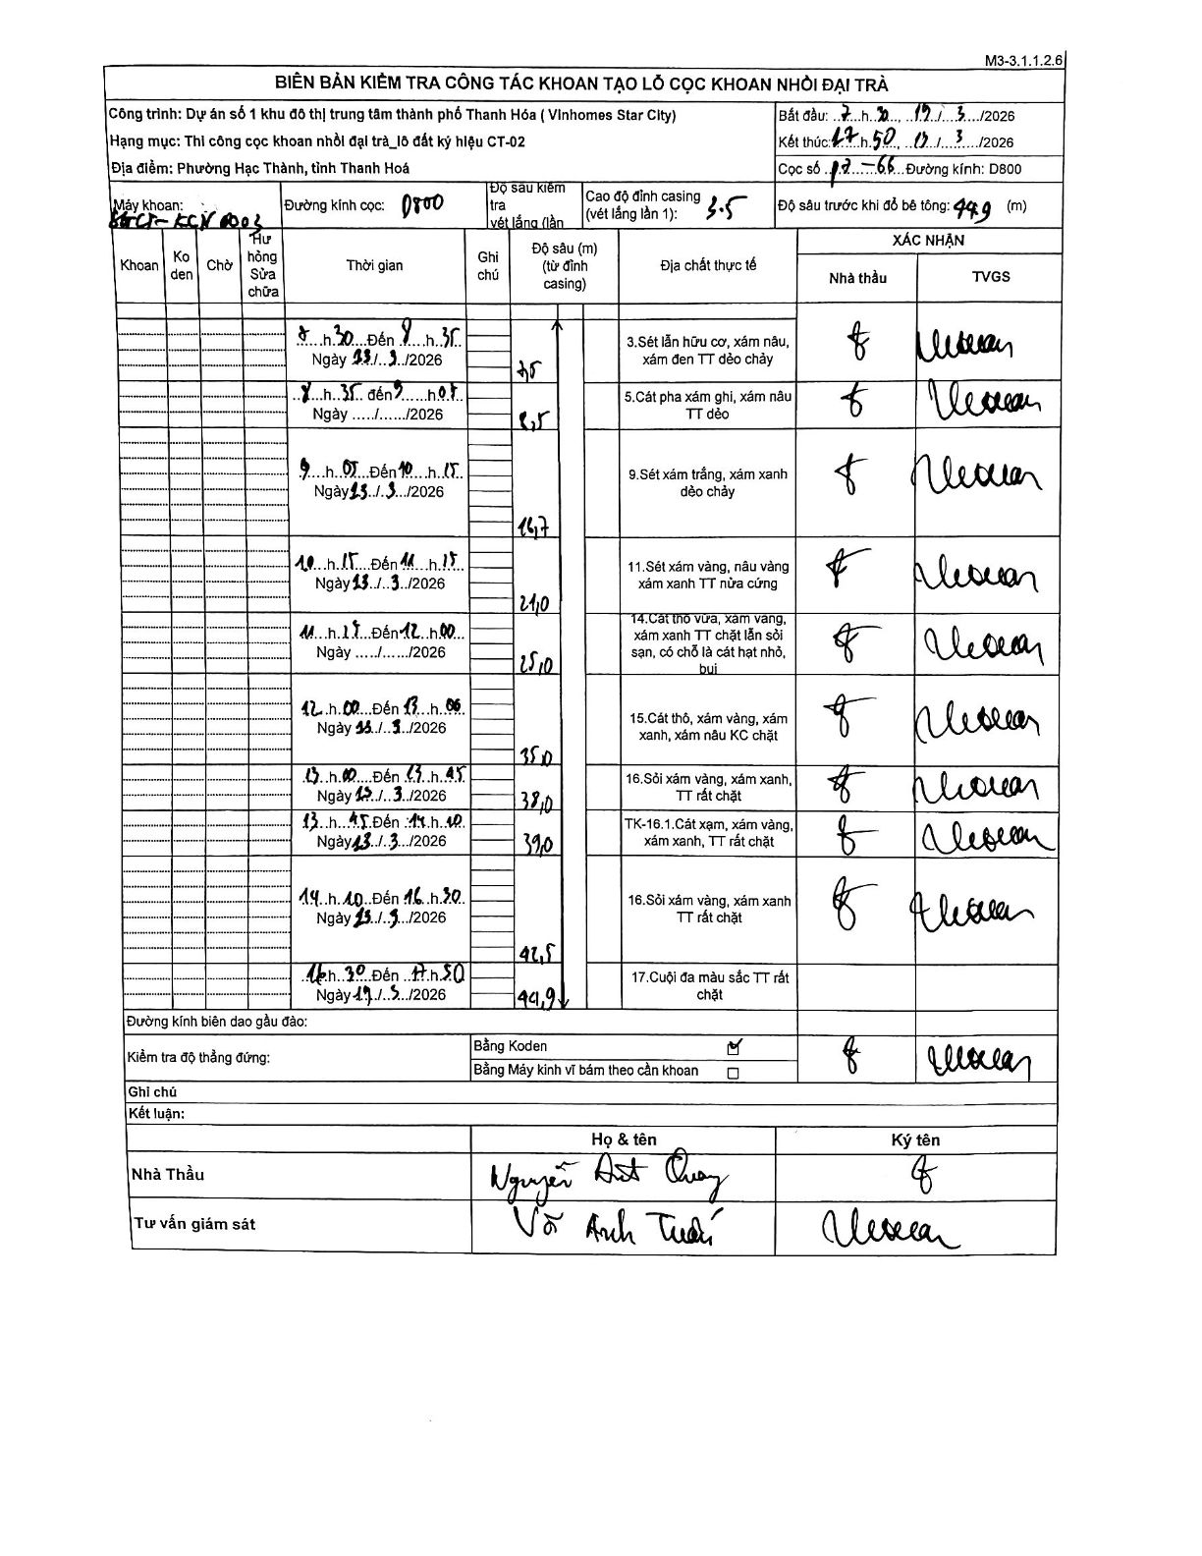
Dự án | Star City Thanh Hóa
Hạng mục | Thi công cọc khoan nhồi, tường vây cho các hạng mục_Lô CT-02
Tên bộ phận | Lô đất ký hiệu CT-02
Số hiệu cọc | P7-66
Tên Máy khoan | SGCT-KCN0003
Đường kính | D800
Bắt đầu thi công | 07:30 13/03/2026
Kết thúc thi công | 17:50 13/03/2026

Địa chất TT | Đường kính | Mô tả lớp thiết kế | Từ (h) | Đến (h) | Cao độ từ | Cao độ đến | T.Gian (h) | Dài (m) | V (m/h) | Ghi chú
1 | D800 | Sét lẫn hữu cơ, xám nâu, xám đen TT dẻo chảy | 07:30 13/03/2026 | 08:35 13/03/2026 | 0 | -7.5 | 1.08 | 7.5 | 6.92
2 | D800 | Cát pha xám ghi, xám nâu TT dẻo | 08:35 13/03/2026 | 09:05 13/03/2026 | -7.5 | -8.5 | 0.5 | 1 | 2
3 | D800 | Sét xám trắng, xám xanh dẻo chảy | 09:05 13/03/2026 | 10:15 13/03/2026 | -8.5 | -16.7 | 1.17 | 8.2 | 7.03
4 | D800 | Sét xám vàng, nâu vàng xám xanh TT nửa cứng | 10:15 13/03/2026 | 11:15 13/03/2026 | -16.7 | -21 | 1 | 4.3 | 4.3
5 | D800 | Cát thô vừa, xám vàng, xám xanh TT chặt lẫn sỏi sạn, có chỗ là cát hạt nhỏ, bụi | 11:15 13/03/2026 | 12:00 13/03/2026 | -21 | -25 | 0.75 | 4 | 5.33
6 | D800 | Cát thô, xám vàng, xám xanh, xám nâu KC chặt | 12:00 13/03/2026 | 13:00 13/03/2026 | -25 | -35 | 1 | 10 | 10
7 | D800 | Sỏi xám vàng, xám xanh, TT rất chặt | 13:00 13/03/2026 | 13:45 13/03/2026 | -35 | -38 | 0.75 | 3 | 4
8 | D800 | TK-16.1.Cát xạm, xám vàng, xám xanh, TT rất chặt | 13:45 13/03/2026 | 14:10 13/03/2026 | -38 | -39 | 0.42 | 1 | 2.4
9 | D800 | Sỏi xám vàng, xám xanh TT rất chặt | 14:10 13/03/2026 | 16:30 13/03/2026 | -39 | -42.5 | 2.33 | 3.5 | 1.5
10 | D800 | Cuội đa màu sắc TT rất chặt | 16:30 13/03/2026 | 17:50 13/03/2026 | -42.5 | -44.9 | 1.33 | 2.4 | 1.8

ẢNH BIÊN BẢN GỐC

